様式第4号（CPD) (記載例)
技術職員名簿に記載のある技術者については、記載不要です。
様式第４号
 |  |  |  |  | （用紙A４）
 |  |  |  |  | 令和7年 5月31日
 | CPD単位を取得した技術者名簿
 | （技術職員名簿に記載のある者を除く）

 | 通番 | 氏名 | 生年月日 | CPD単位
 | 1 | 建設 一郎 | 1975-05-01 | 30
 | 2 | 国土 花子 | 1989-03-03 | 18
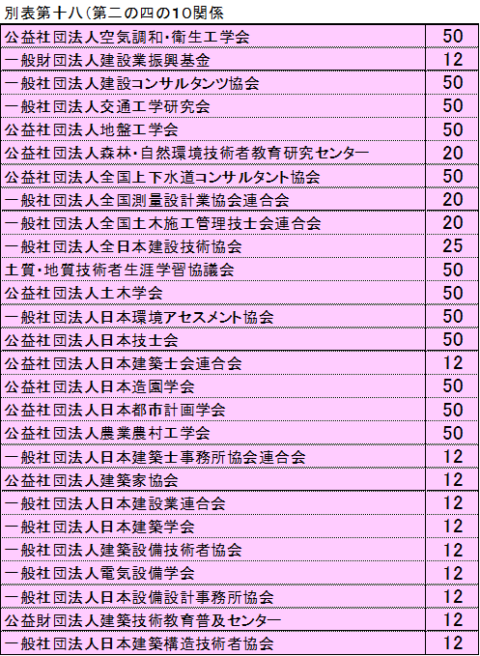
CPD単位は、CPD認定団体毎に審査基準日以前１年間に取得したCPD単位数を告示別表第１８の左欄に掲げるCPD認定団体毎の数値で除し、３０を乗じた数値です。。
※小数点以下の端数は切り捨てです。
※各技術者のCPD単位の上限は３０です。
※複数のCPD認定団体より単位を修得している場合、いずれか１つのCPD認定団体の単位をもとに算出します。
例）国土花子さん
（一社）交通工学研究会から認定されたCPD単位３１
３１÷５０×３０＝１８．６
小数点以下の端数は切り捨てのため、１８単位となる

技術職員名簿のCPD単位の合計

 | 上記技術者が取得したCPD単位の合計（①） |  |  | 48
 | 技術職員名簿に記載のある技術職員が取得したCPD単位合計（②） |  |  | 120
 | CPD単位総計（①＋②） |  |  | 168

①＋②の合計がCPD単位合計
→項番49のCPD単位取得数と一致する
 | 記載要領
 | １ この表は、審査基準日における許可を受けた建設業に従事する職員のうち、建設業法第七条第二号イ、ロ若しくはハ又
 | は同法第十五条第二号イ、ロ若しくはハに該当する者又は一級若しくは二級の第一次検定に合格した者であって、規則
 | 別記様式第25号の14・別紙２に記載のない者について作成すること。
 | 2 ｢CPD単位｣の欄には、技術者がＣＰＤ認定団体によって修得を認定された単位数を、告示別表第十八の左欄に掲げる
 | CPD認定団体ごとに右欄に掲げる数値で除し、30を乗じた数値を記載すること。
 | なお、小数点以下の端数がある場合は、これを切り捨てる。

様式第5号（技能者）
様式第５号
 |  |  |  |  |  |  | （用紙A４）
 |  |  |  |  |  |  | 令和 年 月 日

 | 技能者名簿

 | 通番 | 氏名 | 生年月日 | 評価日 | レベル 向上の有無 | 控除対象

（人）
（人）
（人）
 | 合計 | 0 |  |  | 0 | 0

 | 記載要領
 | １ この表は、審査基準日における許可を受けた建設業に従事する職員のうち、審査基準日以前三年間に、建設工事の施工
 | に従事した者であって、建設業法施行規則第十四条の二第二号チ又は同条第四号チに規定する建設工事に従事する者に
 | 該当する者（ただし、建設工事の施工の管理のみに従事した者は除く。）について作成すること。
 | ２ ｢評価日｣の欄には、技能者が審査基準日以前において認定能力評価基準により評価を受けている場合、その最も新しい
 | 評価を受けた日を記載すること。
 | ３ ｢レベル向上の有無｣の欄には、審査基準日以前三年間に、能力評価基準により受けた評価の区分が、審査基準日の三年
 | 前の日以前に受けた最新の評価の区分より１以上上位であった者に該当する場合に、○印を記載すること。
 | ４ ｢控除対象｣の欄には、審査基準日の３年前の日以前に能力評価基準により評価が最上位の区分に該当するとされた者の
 | 場合に、○印を記載すること。
 | ５ 本表の最後の行には、作成対象となる技能者、｢レベル向上の有無｣の欄に○印が記載された者、｢控除対象｣の欄に○印
 | が記載された者、それぞれの合計人数を記載すること。

 |  |  |  |  |  | ○

様式第5号（技能者）（記載例）
技能者は、審査基準日以前３年間に建設工事の施工に従事した者（施工体制台帳の作業員名簿に記載された者）です。
技能者には、監理技術者や主任技術者といった建設工事の施工の管理のみに従事した者は除きます。
※技能者も6か月1日以上の雇用関係が必要です。
様式第５号
 |  |  |  |  |  |  | （用紙A４）
 |  |  |  |  |  |  | 令和 ７年 ５月３１日
審査基準日の3年前の日以前にレベル4を受けている者がいる場合、「○」を記入します。
 | 技能者名簿

 | 通番 | 氏名 | 生年月日 | 評価日 | レベル 向上の有無 | 控除対象
 | 1 | 九州 菜々 | 1987-11-11
 | 2 | 建設 太郎 | 1970-02-14 | 2020-06-30 | ○
 | 3 | 交通 翔 | 1998-07-07
審査基準日以前３年間に１以上レベルアップした場合に「○」を記入します。
例）建設太郎さん
R２．６．３０に「レベル３」の評価
審査基準日の３年前の日以前は評価無し
評価を受けていない者とレベル１は同等と審査しますので、評価無しからレベル１となった場合、レベル向上の有無に「○」を記入することはできません。
1以上レベルアップとして評価の対象となるのはレベル２以上の評価を受けてからです。
 | 4 | 交通 太郎 | 1970-01-01
 | 19 | 建設 一郎 | 1975-05-01
 | 20 | 国土 花子 | 1989-03-03
審査基準日以前において、能力評価基準による評価を受けた最も新しい評価を受けた日を記入する

技能者名簿を作成する際は、
① まず、技術職員名簿に記載のある技能者から、技術職員名簿順に記入します。（通番は技術職員名簿の通番を記入する）
② 続いて、技術職員名簿には記載がない技能者を記入します。（通番は技術職員名簿の最終番号の続きから記入してください。）
例 技術職員名簿の最終番号が18のとき、通番19から付番してください

（人）
（人）
（人）
 | 合計 | 6 |  |  | 1 | 0

項番50の「技能者数」と一致する
項番50の「技能レベル向上者数」と一致する
項番50の「控除対象者数」と一致する
 | 記載要領
 | １ この表は、審査基準日における許可を受けた建設業に従事する職員のうち、審査基準日以前三年間に、建設工事の施工
 | に従事した者であって、建設業法施行規則第十四条の二第二号チ又は同条第四号チに規定する建設工事に従事する者に
作成対象となった技能者、レベル向上した技能者、控除対象技能者の合計人数を記載してください。
 | 該当する者（ただし、建設工事の施工の管理のみに従事した者は除く。）について作成すること。
 | ２ ｢評価日｣の欄には、技能者が審査基準日以前において認定能力評価基準により評価を受けている場合、その最も新しい
 | 評価を受けた日を記載すること。
 | ３ ｢レベル向上の有無｣の欄には、審査基準日以前三年間に、能力評価基準により受けた評価の区分が、審査基準日の三年
 | 前の日以前に受けた最新の評価の区分より１以上上位であった者に該当する場合に、○印を記載すること。
 | ４ ｢控除対象｣の欄には、審査基準日の３年前の日以前に能力評価基準により評価が最上位の区分に該当するとされた者の
 | 場合に、○印を記載すること。
 | ５ 本表の最後の行には、作成対象となる技能者、｢レベル向上の有無｣の欄に○印が記載された者、｢控除対象｣の欄に○印
 | が記載された者、それぞれの合計人数を記載すること。

 |  |  |  |  |  | ○

別表1（進行基準）
工事進行基準（収益認識基準）適用工事一覧表（審査基準日：R7．5．31） |  |  |  |  |  |  |  | 別表１（記載例）
 | 部分完成基準により完成工事高を計上しているものを含む。
 |  |  |  |  |  |  | 申請者名：

番号 | 業種 | 発注者 | 工事名 | 請負契約額 | 完成工事高計上額（千円） |  |  | 完成工事高 未計上額（千円） | 工期（年月）
 |  |  |  | (千円） | 第○○期 | 第○○期 | 第○○期
1 | 土木一式 | 熊本河川国道事務所 | 国道○○号改良工事 | 800,000 |  | 100,000 | 300,000 | 400,000 | R6.8～R8.1
2 | 建築一式 | ○○市 | 校舎新築工事 | 1,200,000 | 100,000 | 500,000 | 600,000 |  | R4.12～R7.3
審査対象事業年度の完成工事高計上額を記入
3 |  |  |  | 0
4 |  |  |  | 0
計 |  |  |  | 2,000,000 | 100,000 | 600,000 | 900,000 | 400,000
部分 | 建築一式 | ○○建設 | 住宅（１０棟）建築工事 | 170,000 |  |  | 20,000 | 150,000 | R6.10～R8.1
部分 | 建築一式 | 建設太郎 | 倉庫（３棟）工事 | 240 |  | 80 | 160 |  | R6.1～R7.4
（その他注意事項）
 | １ 期を跨ぐ工事について記載すること
 | ２ 金額が小さく、工事経歴書に個別記載されていない工事についても、上記表に記載すること。
 | ３ 工事進行基準及び部分完成基準の適用工事でかつ、審査基準日時点において、未完成である工事については、主な未成工事として工事経歴書に 記載すること。
 | ４ 工事進行基準を適用している場合は、注記表（様式１７号の２）の「注２（４）収益及び費用の計上基準」に、下記例を参考に適用する工事の条件等を
 | 記載すること。
 | （記載例） 工期２年以上かつ請負金額１億円以上の工事については工事進行基準、その他の工事については工事完成基準を適用している。
 | 収益認識基準を適用している場合においても、注記表にその旨を記載すること。

